상품제안서
(CJ)참그린 순수발효 곡물1호세트 | 상품코드: F06502

 |  |  |  |  |  | 02-412-0044 | www.easy1.co.kr
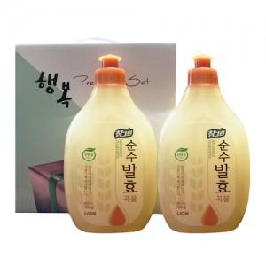

【상세/제작정보】 | 스티커 및 소량주문건은 관리자문의요망

【인쇄/포장옵션】 | 스티커 / 별도문의

【공급단가】 | 수량 | 100~ | 500~ | 1,000~ | 3,000~
*VAT별도 | 단가 | 3,650원 | 3,510원 | 3,380원 | 3,240원

【상품 URL】 | https://dev.easy1.co.kr:443/src/goods_detail.php?gdno=6502

